상품제안서
세인트나인 C 6구 볼마커 자석티세트 (3pc) | 상품코드: F11998

 |  |  |  |  |  |  | 02-412-0044 | www.easy1.co.kr
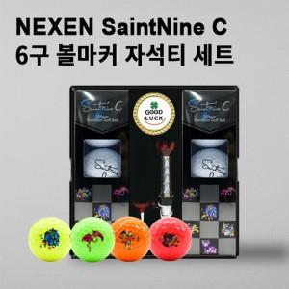

【상세/제작정보】 | .

【인쇄/포장옵션】 | 풀칼라 / 포장지포장

【공급단가】 | 수량 | 50~ | 100~ | 500~ | 1,000~ | 2,000~
*VAT별도 | 단가 | 26,000원 | 25,600원 | 25,000원 | 24,000원 | 23,000원

【상품 URL】 | http://www.easy1.co.kr/src/goods_detail.php?gdno=11998

